Rank
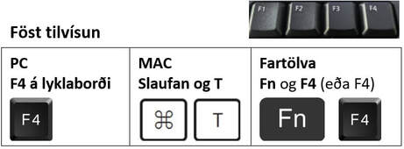
Nafn | Hæð | Númer hvað í röðinni eru þau ef sá sem er hæstur er nr. 1? | Númer hvað í röðinni eru þau ef sá sem er minnstur er nr. 1?
Andrea Magnúsdóttir | 167
Kolfinna Jónsdóttir | 175
Helgi Kristinsson | 178
Þorbjörg Bragadóttir | 182
Aron Ómarsson | 183
Linda Rúnarsdóttir | 160

Nafn | Þyngd | Númer hvað í röðinni eru þau ef sá sem er þyngstur er nr. 1 | Númer hvað í röðinni eru þau ef sá sem er léttastur er nr. 1?
Birna Birgisdóttir | 60
Máni Bjarnason | 65
Styrmir Hannesson | 75
Þór Björgvinsson | 80
Ásdís Gunnarsdóttir | 58
Kristín Helgadóttir | 55

